Chi tiết địa chất
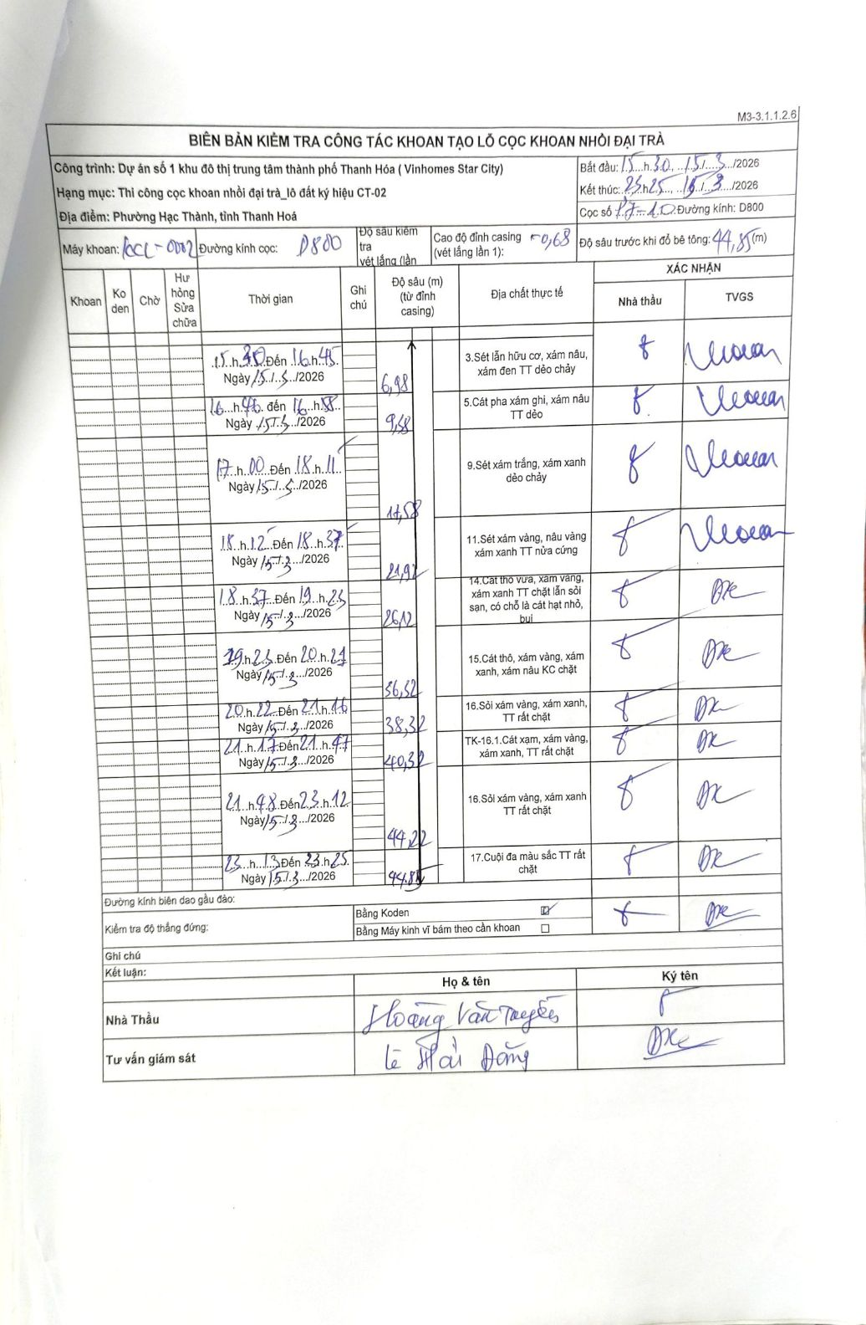
Dự án | Dự án số 1 khu đô thị trung tâm thành phố Thanh Hóa (Vinhomes Star City)
Hạng mục | Thi công cọc khoan nhồi đại trà_lô đất ký hiệu CT-02
Tên bộ phận | Phường Hạc Thành, tỉnh Thanh Hoá
Số hiệu cọc | P7-10
Biên bản số | KL-002
Đường kính | D800
Bắt đầu thi công | 15:30 15/03/2026
Kết thúc thi công | 23:25 15/03/2026

Địa chất TT | Đường kính | Mô tả lớp thiết kế | Từ (h) | Đến (h) | Cao độ từ | Cao độ đến | T.Gian (h) | Dài (m) | V (m/h) | Ghi chú
1 | D800 | Sét lẫn hữu cơ, xám nâu, xám đen TT dẻo chảy | 15:30 15/03/2026 | 16:45 15/03/2026 | -0.68 | -6.98 | 1.25 | 6.3 | 5.04
2 | D800 | Cát pha xám ghi, xám nâu TT dẻo | 16:45 15/03/2026 | 16:58 15/03/2026 | -6.98 | -9.38 | 0.22 | 2.4 | 11.08
3 | D800 | Sét xám trắng, xám xanh dẻo chảy | 17:00 15/03/2026 | 18:11 15/03/2026 | -9.38 | -17.58 | 1.18 | 8.2 | 6.93
4 | D800 | Sét xám vàng, nâu vàng xám xanh TT nửa cứng | 18:12 15/03/2026 | 18:37 15/03/2026 | -17.58 | -21.92 | 0.42 | 4.34 | 10.42
5 | D800 | Cát thô vừa, xám vàng, xám xanh TT chặt lẫn sỏi sạn, có chỗ là cát hạt nhỏ, bụi | 18:37 15/03/2026 | 19:25 15/03/2026 | -21.92 | -26.12 | 0.8 | 4.2 | 5.25
6 | D800 | Cát thô, xám vàng, xám xanh, xám nâu KC chặt | 19:25 15/03/2026 | 20:21 15/03/2026 | -26.12 | -36.32 | 0.93 | 10.2 | 10.93
7 | D800 | Sét xám vàng, xám xanh, TT rất chặt | 20:22 15/03/2026 | 21:16 15/03/2026 | -36.32 | -38.32 | 0.9 | 2 | 2.22
8 | D800 | TK-16.1.Cát xám, xám vàng, xám xanh, TT rất chặt | 21:17 15/03/2026 | 21:47 15/03/2026 | -38.32 | -40.32 | 0.5 | 2 | 4
9 | D800 | Sỏi xám vàng, xám xanh TT rất chặt | 21:48 15/03/2026 | 23:12 15/03/2026 | -40.32 | -44.22 | 1.4 | 3.9 | 2.79
10 | D800 | Cuội đa màu sắc TT rất chặt | 23:13 15/03/2026 | 23:25 15/03/2026 | -44.22 | -44.85 | 0.2 | 0.63 | 3.15

ẢNH BIÊN BẢN GỐC

